PowerTree
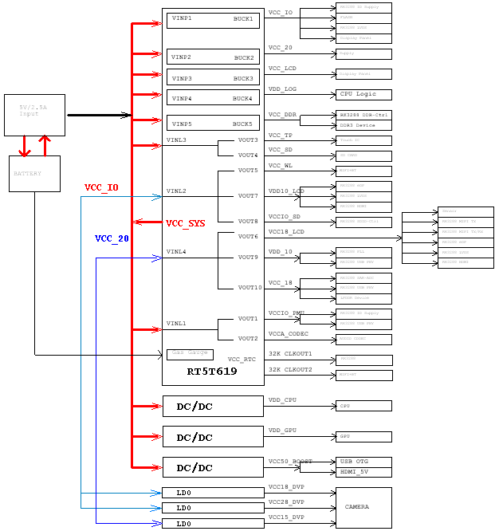
R890-rk3288
样机:R890-rk3288 采用PMU（RT5T619）+3路DCDC+3路LDO 软件版本：Wed May 28 11:52:24 CST 2014

测试条件 | 1、LPDDR2: 1片220-FBGA,2ch*32 512Mx32 K3PE0E000E Samsung LPDDR2; GPU: 动态最高456MHz;CPU:max_1.8GHz ； 2、所有测试都去掉LCD和TP、音量50% 耳机输出； 3、双MIPI 2560*1600屏接口,8.9寸屏；

RK3288峰值电流
R890-rk3288
样机:R890-rk3288 采用PMU（RT5T619）+3路DCDC+3路LDO 软件版本：Wed May 28 11:52:24 CST 2014

测试条件 |  | 1、LPDDR2: 1片220-FBGA,2ch*32 512Mx32 K3PE0E000E Samsung LPDDR2; GPU: 动态最高456MHz;CPU:max_1.8GHz ； 2、所有测试都去掉LCD和TP、音量50% 耳机输出； 3、双MIPI 2560*1600屏接口,8.9寸屏；

开机过程
 | 输出电压（V） | 峰值电流（A） | 峰值电流持续时间(详见图） | 备注
VDD_GPU | 跳变 | 2.28A
VDD_CPU | 跳变 | 3.03A
VCC_IO | 3.316 | 1.15A
VDD_LOG | 1.055 | 750mA
VCCDDR | 1.27 | 930mA
捕鱼达人2+后台运行StabilityTest2.7（classic stability Test）
 | 输出电压（V） | 峰值电流（A） | 峰值电流持续时间(详见图） | 备注
VDD_GPU | 跳变 | 1.67A
VDD_CPU | 跳变 | 3.31A
VCC_IO | 3.316 | 393mA
VDD_LOG | 1.055 | 930mA
VCCDDR | 1.27 | 860mA
antutu v4.4
 | 输出电压（V） | 峰值电流（A） | 峰值电流持续时间(详见图） | 备注
VDD_GPU | 跳变 | 2.25A
VDD_CPU | 跳变 | 4.49A
VCC_IO | 3.316 | 493mA
VDD_LOG | 1.055 | 880mA
VCCDDR | 1.27 | 986mA

测试数据波形如下
一．VDD_GPU峰值电流
1-1>开机过程 |  |  |  | 1-2>捕鱼达人2+运行StabilityTest2.7（classic stability Test） | 1-3>antutu v4.4
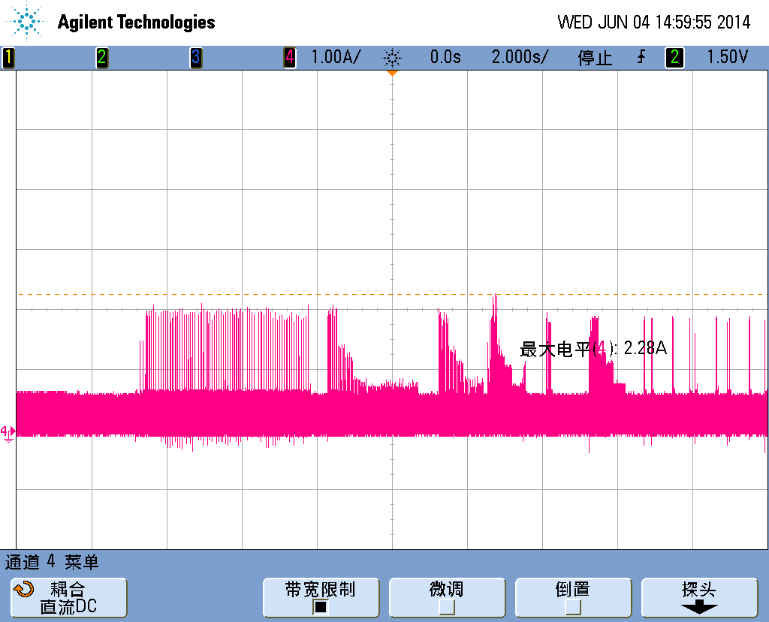
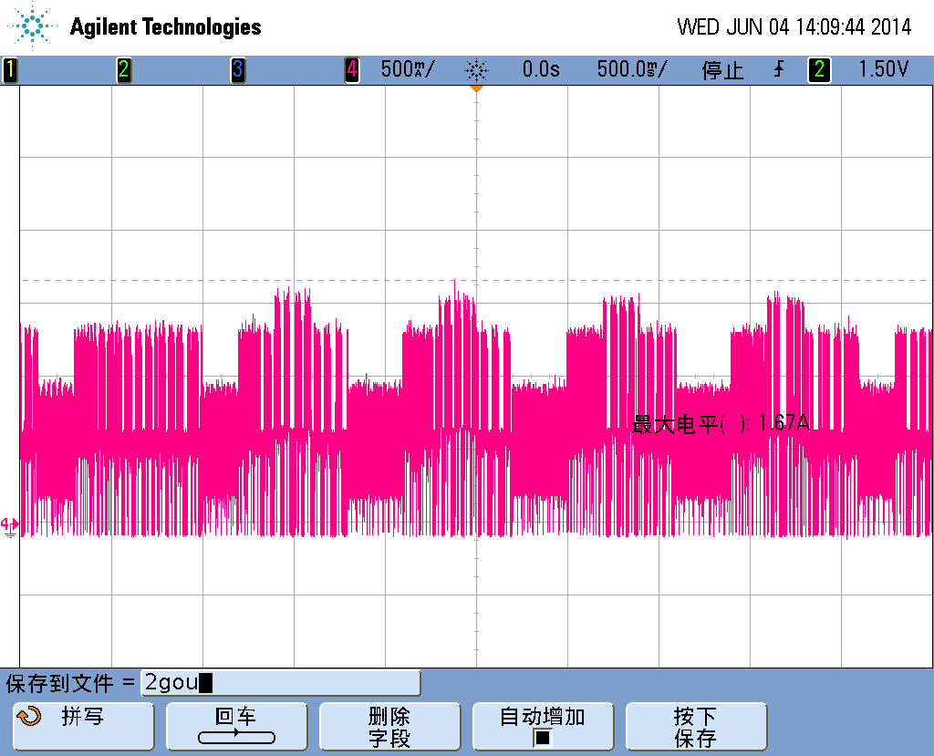
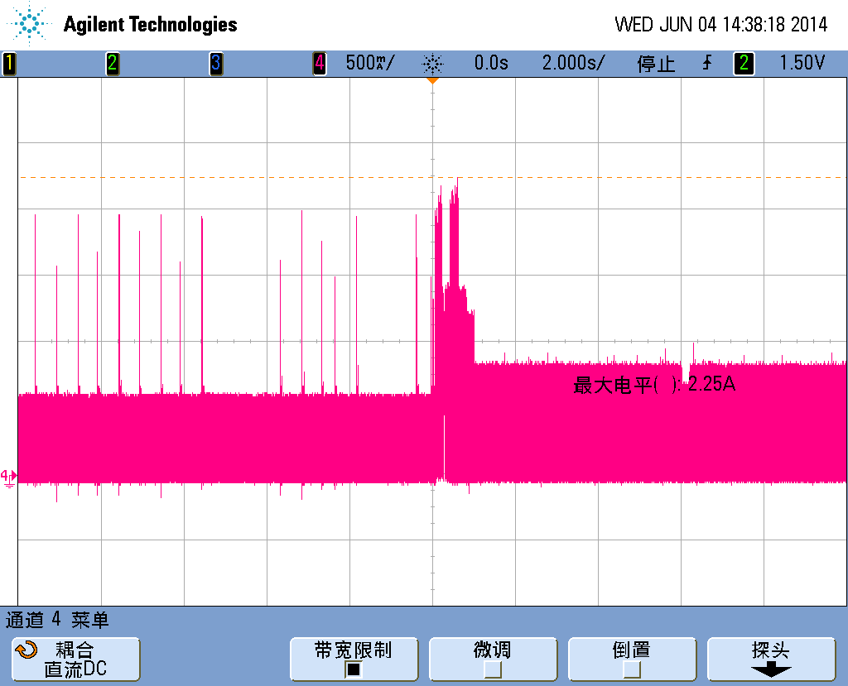

二．VDD_CPU峰值电流
2-1>开机过程 |  |  |  | 2-2>捕鱼达人2+运行StabilityTest2.7（classic stability Test） | 2-3>antutu v4.4
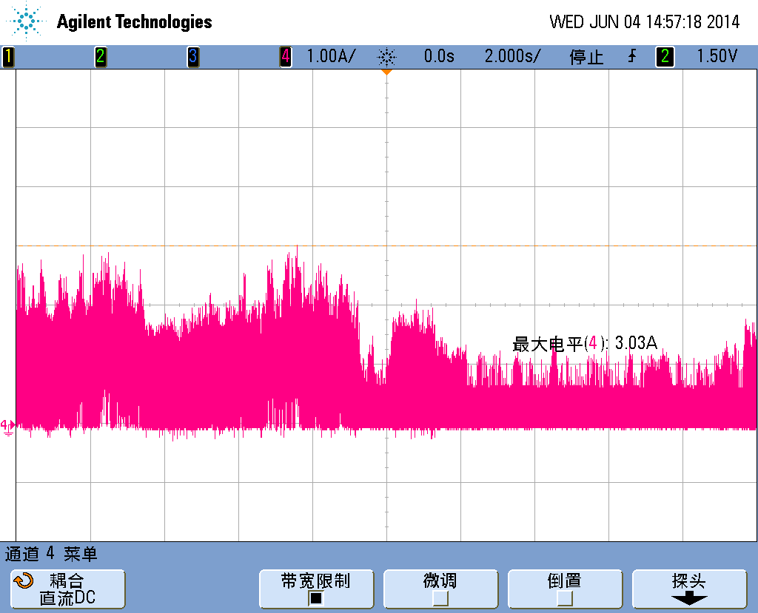
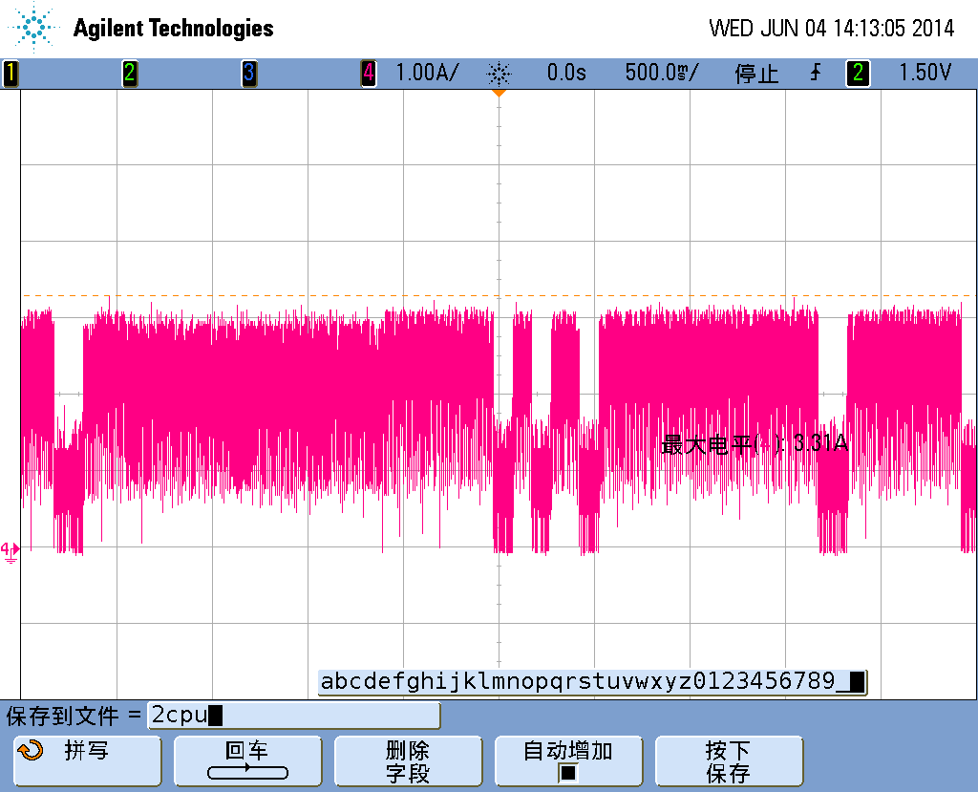
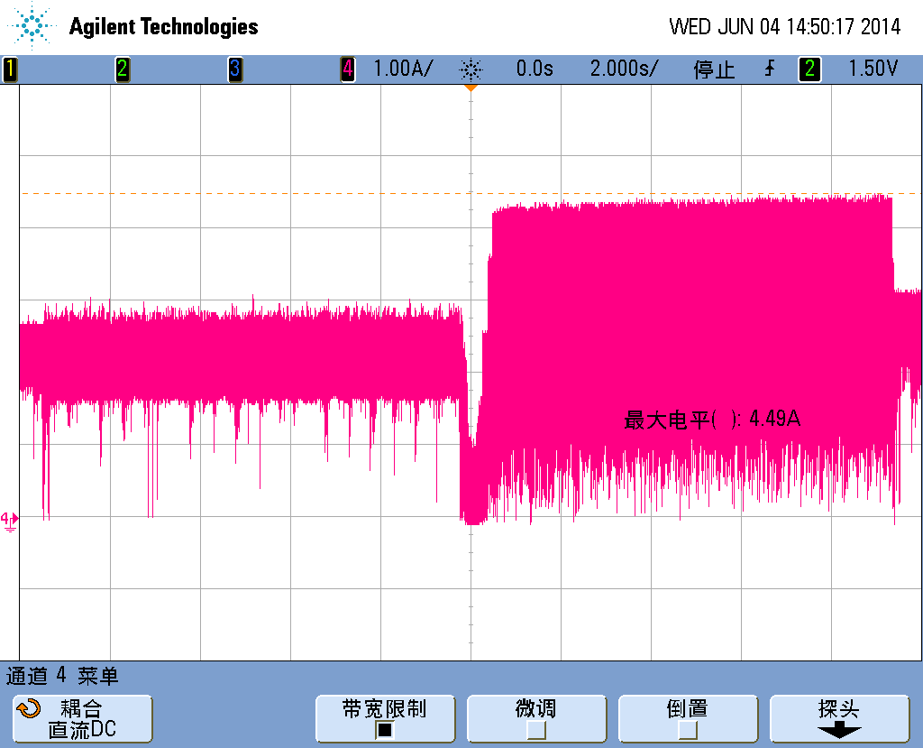

三．VCC_IO峰值电流
3-1>开机过程 |  |  |  | 3-2>捕鱼达人2+运行StabilityTest2.7（classic stability Test） | 3-3>antutu v4.4
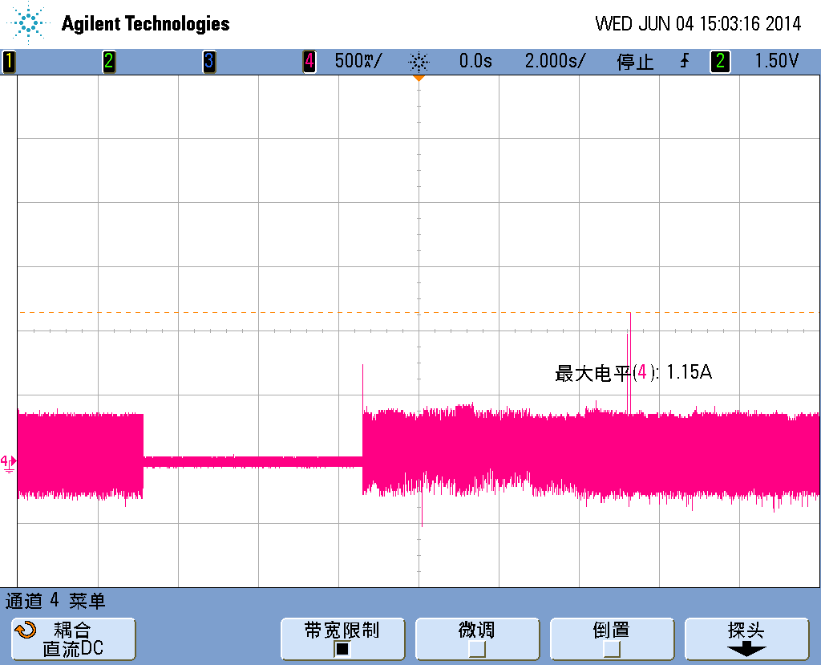
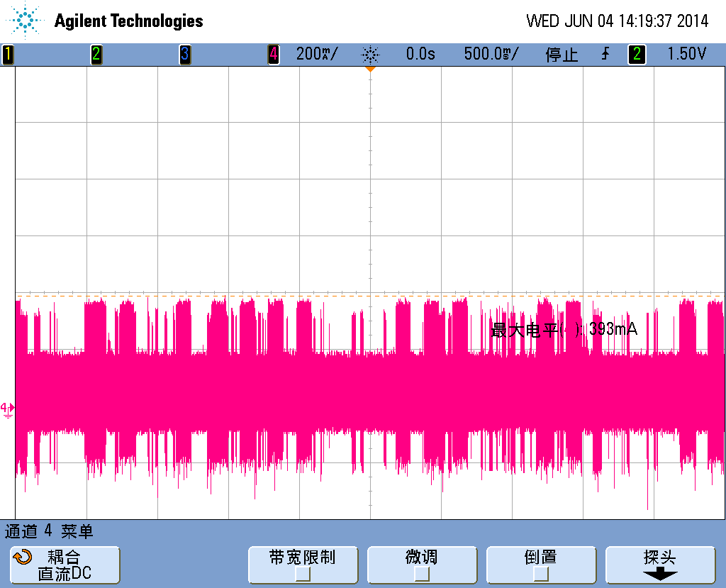
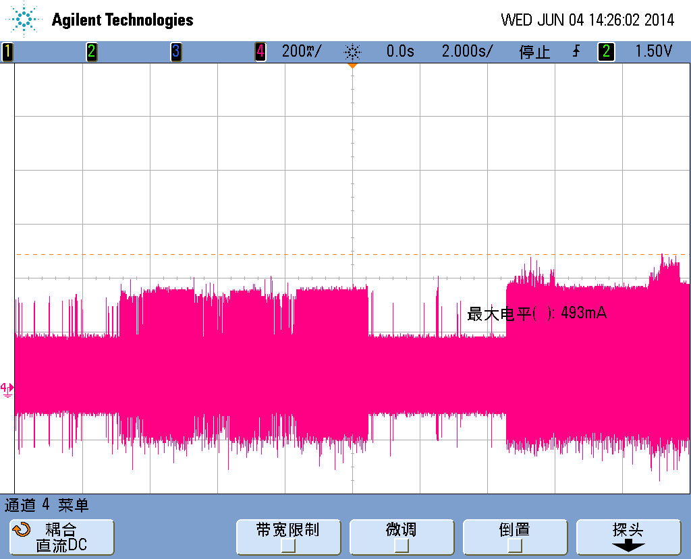

四．VDD_LOG峰值电流
4-1>开机过程 |  |  |  | 4-2>捕鱼达人2+运行StabilityTest2.7（classic stability Test） | 4-3>antutu v4.4
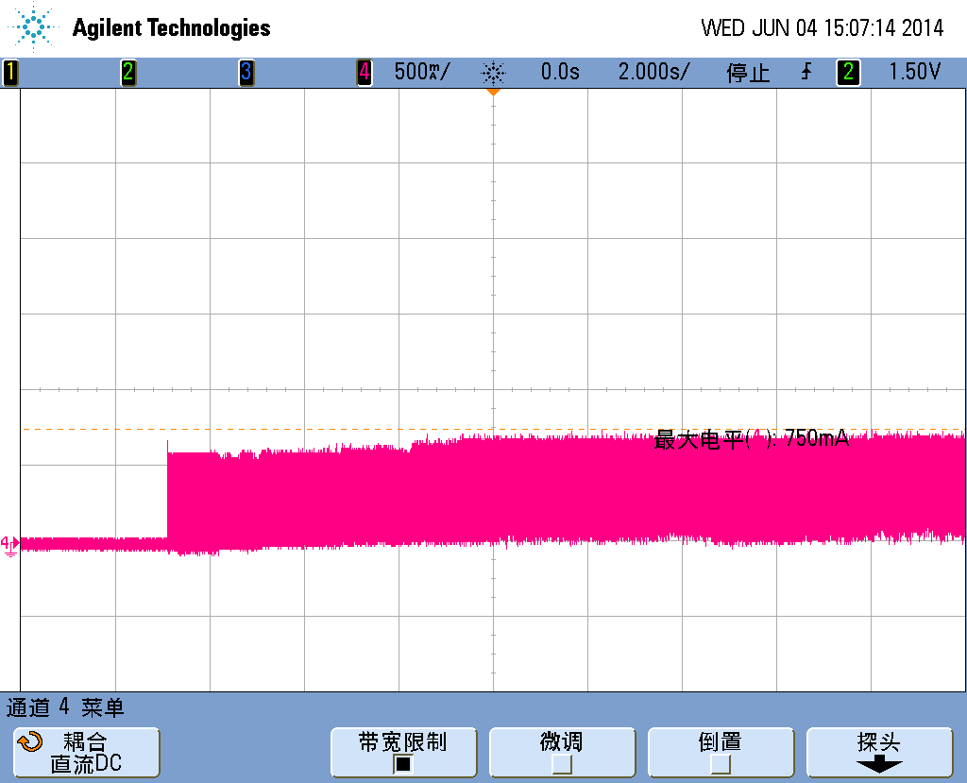
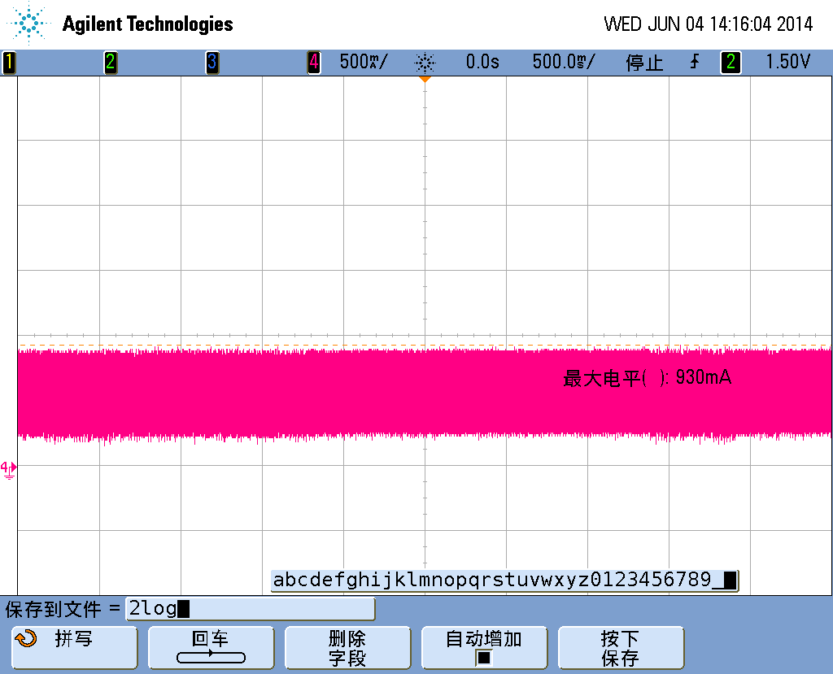
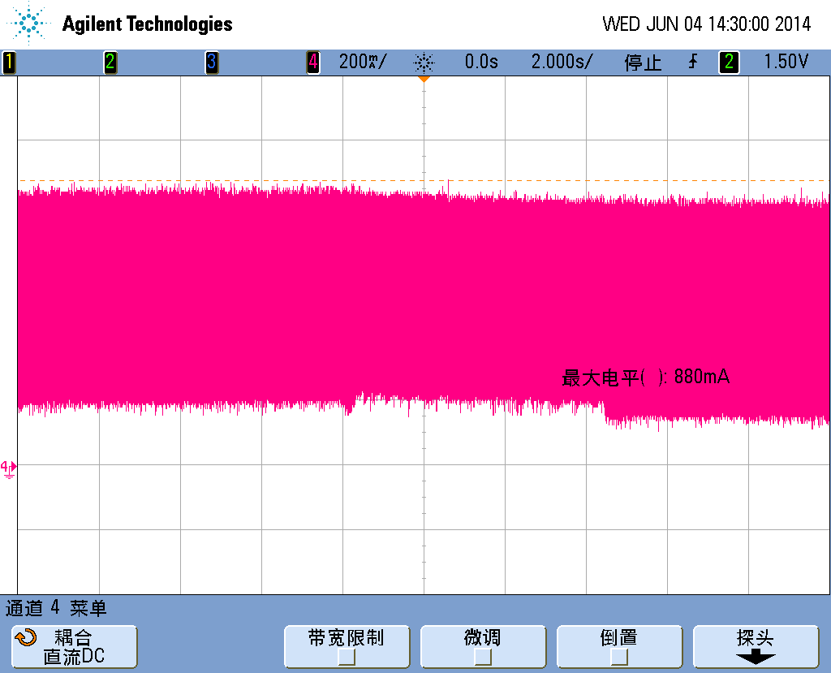

五．VCCDDR峰值电流
5-1>开机过程 |  |  |  | 5-2>捕鱼达人2+运行StabilityTest2.7（classic stability Test） | 5-3>antutu v4.4
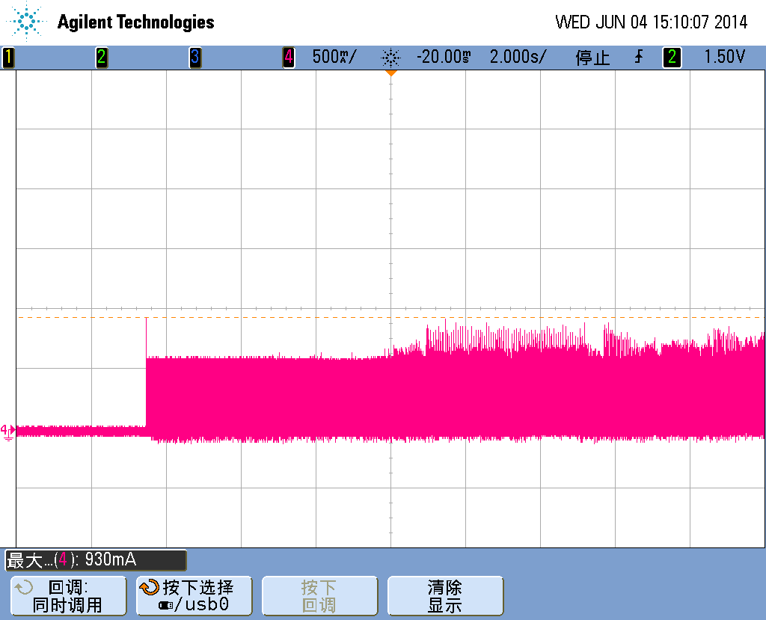
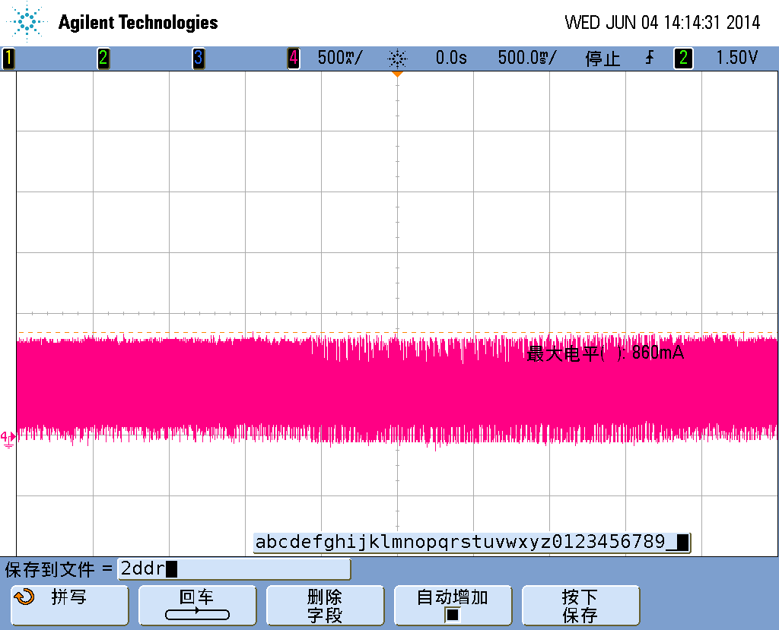
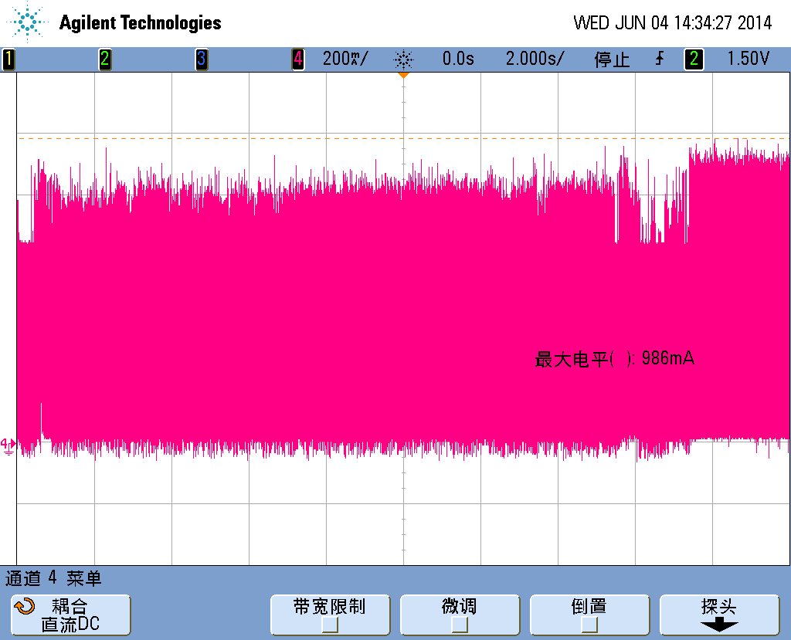

CPU频率 | CPU电压（V） |  | GPU频率 | GPU电压（V）
126M-600MHz | 0.9 |  | 100MHZ | 0.90
696MHz | 0.95 |  | 200MHz | 0.90
816MHz | 1.00 |  | 300MHz | 0.95
1008MHz | 1.05 |  | 400MHz | 1.05
1.2GHz | 1.1 |  | 500MHz | 1.15
1.416GHz | 1.2 |  | 600MHz | 1.25
1.512GHz | 1.25
1.608GHz | 1.3
1.704GHz | 1.35 |  | DDR频率 | LOG电压（V）
1.8GHz | 1.4 |  | 200MHz | 0.95
 |  |  | 300MHz | 0.95
 |  |  | 400MHz | 1.00
 |  |  | 456MHz | 1.05

